SE-270 TVL
DOCUMENTO CALIDAD ENGRAPADO
 | TVL
 | Responsable Análisis |  |  | Matriceria
 | Clave de conjunto |  |  | 6F0.831.052
 | Modelo |  |  | SE-270
Zona 1
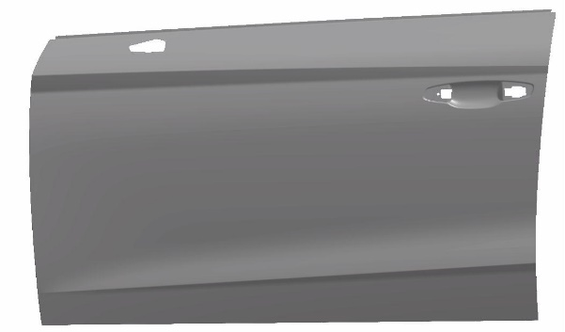

Zona 4
Zona 2
 |  | Nº DE PUNTO | PACKMAß (mm) | KLEBER KANAL (mm) | FALZVERLUST (mm) | FALZÜBERDECKUNG (mm) | PLOMADA VF | PLOMADA FF

Zona 3

 |  |  | KW | KW49/9 | KW49/9 | KW49/9 |  |  | OBSERVACIONES
 | ZONA 1 | 1 | 0.00 | 0.00 | 0.00 | 0.00 | 0.00 | 0.00
 |  | 2 | 0.00 | 0.00 | 0.00 | 0.00 | 0.00 | 0.00
 |  | 3 | 0.00 | 0.00 | 0.00 | 0.00 | 0.00 | 0.00
 |  | 4 | 0.00 | 0.00 | 0.00 | 0.00 | 0.00 | 0.00 |  | Espesor Revestimiento (s1) | 0.7 | mm
 |  | 5 | 0.00 | 0.00 | 0.00 | 0.00 | 0.00 | 0.00 |  | Espesor Armazon (s2) | 0.7 | mm
 |  | 6 | 0.00 | 0.00 | 0.00 | 0.00 | 0.00 | 0.00 |  | Espesor Ref. Cintura | 0.6 | mm
 |  | 7 | 0.00 | 0.00 | 0.00 | 0.00 | 0.00 | 0.00
 |  | 8 | 0.00 | 0.00 | 0.00 | 0.00 | 0.00 | 0.00 |  |  | Valor | Tolerancia ± | V.Máximo | V.Mínimo
 | ZONA 2 | 9 | 0.00 | 0.00 | 0.00 | 0.00 | 0.00 | 0.00 |  | Packmass =2*s1+s2+0,4 (±0,2) | 2.5 | 0.4 | 2.9 | 2.5
 |  | 10 | 0.00 | 0.00 | 0.00 | 0.00 | 0.00 | 0.00 |  | Kleber Kanal =1+(s2/2)+0,2 | 1 | 0.5 | 1.5 | 1
 |  | 11 | 0.00 | 0.00 | 0.00 | 0.00 | 0.00 | 0.00 |  | Falzverlust ver tabla adjunta | 6 | 0.2 | 6.2 | 6
 |  | 12 | 0.00 | 0.00 | 0.00 | 0.00 | 0.00 | 0.00 |  | Falzüberdeckung | 5 | 0.5 | 5.5 | 5
 |  | 13 | 0.00 | 0.00 | 0.00 | 0.00 | 0.00 | 0.00 |  | Plomada vf | 8 | 0.1 | 8.1 | 8
 |  | 14 | 0.00 | 0.00 | 0.00 | 0.00 | 0.00 | 0.00 |  | Plomada ff | 8 | 0.1 | 8.1 | 8
 |  | 15 | 0.00 | 0.00 | 0.00 | 0.00 | 0.00 | 0.00
 |  | 16 | 0.00 | 0.00 | 0.00 | 0.00 | 0.00 | 0.00
 |  | 17 | 0.00 | 0.00 | 0.00 | 0.00 | 0.00 | 0.00
 | ZONA 3 | 18 | 0.00 | 0.00 | 0.00 | 0.00 | 0.00 | 0.00
 |  | 19 | 0.00 | 0.00 | 0.00 | 0.00 | 0.00 | 0.00
 |  | 20 | 0.00 | 0.00 | 0.00 | 0.00 | 0.00 | 0.00
 |  | 21 | 0.00 | 0.00 | 0.00 | 0.00 | 0.00 | 0.00
 |  | 22 | 0.00 | 0.00 | 0.00 | 0.00 | 0.00 | 0.00
 |  | 23 | 0.00 | 0.00 | 0.00 | 0.00 | 0.00 | 0.00
 |  | 24 | 0.00 | 0.00 | 0.00 | 0.00 | 0.00 | 0.00
 |  | 25 | 0.00 | 0.00 | 0.00 | 0.00 | 0.00 | 0.00
 | ZONA 4 | 26 | 0.00 | 0.00 | 0.00 | 0.00 | 0.00 | 0.00
 |  | 27 | 0.00 | 0.00 | 0.00 | 0.00 | 0.00 | 0.00
 |  | 28 | 0.00 | 0.00 | 0.00 | 0.00 | 0.00 | 0.00
 |  | 29 | 0.00 | 0.00 | 0.00 | 0.00 | 0.00 | 0.00
 |  | 30 | 0.00 | 0.00 | 0.00 | 0.00 | 0.00 | 0.00
 |  | 31 | 0.00 | 0.00 | 0.00 | 0.00 | 0.00 | 0.00
 |  | 32 | 0.00 | 0.00 | 0.00 | 0.00 | 0.00 | 0.00
 |  | 33 | 0.00 | 0.00 | 0.00 | 0.00 | 0.00 | 0.00
 |  | 34 | 0.00 | 0.00 | 0.00 | 0.00 | 0.00 | 0.00
 |  | 35 | 0.00 | 0.00 | 0.00 | 0.00 | 0.00 | 0.00

PACKMAß
 |  | AUTOR ÁNALISIS |  |  | Matriceria
 |  | FECHA ÁNALISIS |  |  | KW
 |  | 6F0.831.112 |  |  | DAT XXX
 |  | 6F0.831.312 |  |  | DAT XXX
 | 1 | 2 | 3 | 4 | 5 | 6 | 7 | 8

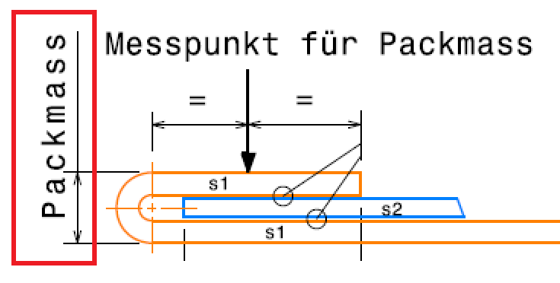

9 |  |  |  |  |  |  |  |  | 26

10 |  |  |  |  |  |  |  |  | 27

11 |  |  |  |  |  |  |  |  | 28

PACKMAß
 |  |  |  |  |  |  |  |  | 29
 |  |  |  |  |  |  |  |  | 30
12
 |  |  |  |  |  |  |  |  | 31
13
 |  |  |  |  |  |  |  |  | 32
14
 |  |  |  |  |  |  |  |  |  | Realizar medición una vez al mes o después de una intervencion significativa
15 |  |  |  |  |  |  |  |  | 33 | Se controla con comparador manualmente

16 |  |  |  |  |  |  |  |  | 34

17 |  |  |  |  |  |  |  |  | 35

 | 25 | 24 | 23 | 22 | 21 | 20 | 19 | 18

KLEBER KANAL
 |  | AUTOR ÁNALISIS |  |  | Personal Matriceria
 |  | FECHA ÁNALISIS |  |  | KW49/9
 |  | 6F0.831.112 |  |  | DAT XXX
 |  | 6F0.831.312 |  |  | DAT XXX
 | 1 | 2 | 3 | 4 | 5 | 6 | 7 | 8

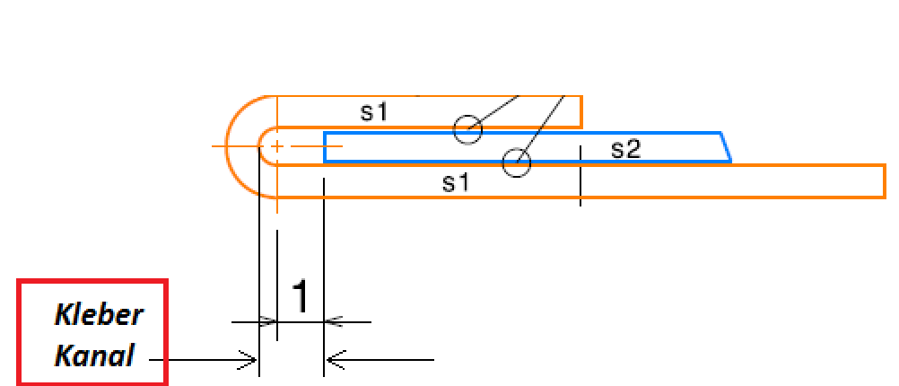

9 |  |  |  |  |  |  |  |  | 26

10 |  |  |  |  |  |  |  |  | 27

11 |  |  |  |  |  |  |  |  | 28

KLEBER KANAL
 |  |  |  |  |  |  |  |  | 29
 |  |  |  |  |  |  |  |  | 30
12
 |  |  |  |  |  |  |  |  | 31
13
 |  |  |  |  |  |  |  |  | 32
14 |  |  |  |  |  |  |  |  |  | Realizar medición cada 15 días o después de una intervencion significativa
 |  |  |  |  |  |  |  |  |  | Se controla abriendo físicamente un conjunto puerta y midiendo con pie de rey
15 |  |  |  |  |  |  |  |  | 33

16 |  |  |  |  |  |  |  |  | 34

17 |  |  |  |  |  |  |  |  | 35

 | 25 | 24 | 23 | 22 | 21 | 20 | 19 | 18

FALZVERLUST
 |  | AUTOR ÁNALISIS |  |  | Personal Matriceria
 |  | FECHA ÁNALISIS |  |  | KW49/9
 |  | 6F0.831.112 |  |  | DAT XXX
 |  | 6F0.831.312 |  |  | DAT XXX
 | 1 | 2 | 3 | 4 | 5 | 6 | 7 | 8

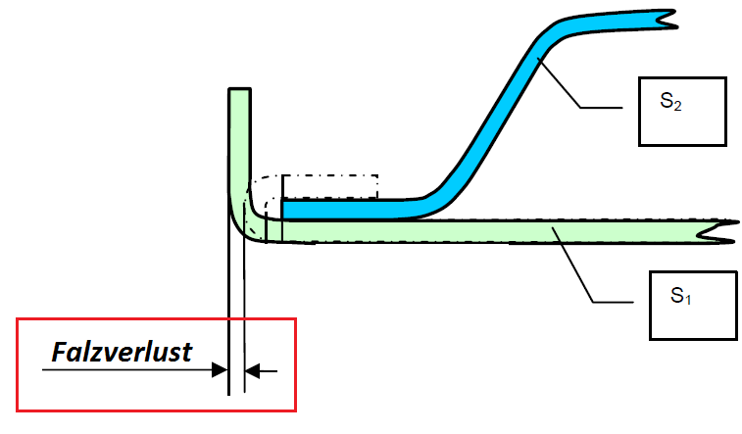

9 |  |  |  |  |  |  |  |  | 26

10 |  |  |  |  |  |  |  |  | 27

11 |  |  |  |  |  |  |  |  | 28

FALZVERLUST
 |  |  |  |  |  |  |  |  | 29
 |  |  |  |  |  |  |  |  | 30
12
 |  |  |  |  |  |  |  |  | 31
13
 |  |  |  |  |  |  |  |  | 32
14 |  |  |  |  |  |  |  |  |  | Realizar medición cada dos meses o después de una intervencion significativa
 |  |  |  |  |  |  |  |  |  | Se controla haciendo un agujero en el panel y midiendo la distancia al radio del panel antes y despues de engrapar
15 |  |  |  |  |  |  |  |  | 33

16 |  |  |  |  |  |  |  |  | 34

17 |  |  |  |  |  |  |  |  | 35

 | 25 | 24 | 23 | 22 | 21 | 20 | 19 | 18

FALZÜBERDECKUNG
 |  | AUTOR ÁNALISIS |  |  | Matriceria
 |  | FECHA ÁNALISIS |  |  | KW49/9
 |  | 6F0.831.112 |  |  | DAT XXX
 |  | 6F0.831.312 |  |  | DAT XXX
 | 1 | 2 | 3 | 4 | 5 | 6 | 7 | 8

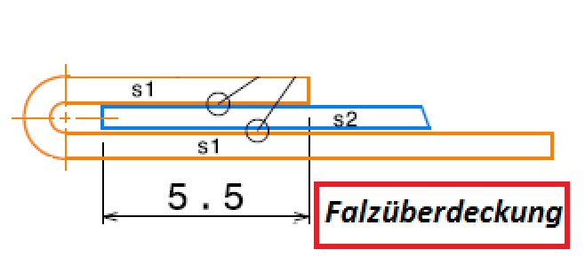

9 |  |  |  |  |  |  |  |  | 26

10 |  |  |  |  |  |  |  |  | 27

11 |  |  |  |  |  |  |  |  | 28

FALZÜBERDECKUNG
 |  |  |  |  |  |  |  |  | 29
 |  |  |  |  |  |  |  |  | 30
12
 |  |  |  |  |  |  |  |  | 31
13
 |  |  |  |  |  |  |  |  | 32
14

15 |  |  |  |  |  |  |  |  | 33
 |  |  |  |  |  |  |  |  |  | Realizar medición una vez al mes o después de una intervencion significativa
16 |  |  |  |  |  |  |  |  | 34 | Se controla abriendo físicamente un conjunto puerta, marcando previamente sobre el armazon el final del revestimiento

17 |  |  |  |  |  |  |  |  | 35

 | 25 | 24 | 23 | 22 | 21 | 20 | 19 | 18

PLOMADA FF
 |  | AUTOR ÁNALISIS |  |  | Matriceria
 |  | FECHA ÁNALISIS |  |  | KW
 |  | 6F0.831.112 |  |  | DAT XXX
 |  | 6F0.831.312 |  |  | DAT XXX
 | 1 | 2 | 3 | 4 | 5 | 6 | 7 | 8

9 |  |  |  |  |  |  |  |  | 26

10 |  |  |  |  |  |  |  |  | 27

11 |  |  |  |  |  |  |  |  | 28

PLOMADA FF
 |  |  |  |  |  |  |  |  | 29
 |  |  |  |  |  |  |  |  | 30
12
 |  |  |  |  |  |  |  |  | 31
13
 |  |  |  |  |  |  |  |  | 32
14

15 |  |  |  |  |  |  |  |  | 33

16 |  |  |  |  |  |  |  |  | 34

17 |  |  |  |  |  |  |  |  | 35

 | 25 | 24 | 23 | 22 | 21 | 20 | 19 | 18

PLOMADA VF
 |  | AUTOR ÁNALISIS |  |  | Matriceria
 |  | FECHA ÁNALISIS |  |  | KW
 |  | 6F0.831.112 |  |  | DAT XXX
 |  | 6F0.831.312 |  |  | DAT XXX
 | 1 | 2 | 3 | 4 | 5 | 6 | 7 | 8

9 |  |  |  |  |  |  |  |  | 26

10 |  |  |  |  |  |  |  |  | 27

11 |  |  |  |  |  |  |  |  | 28

PLOMADA VF
 |  |  |  |  |  |  |  |  | 29
 |  |  |  |  |  |  |  |  | 30
12
 |  |  |  |  |  |  |  |  | 31
13
 |  |  |  |  |  |  |  |  | 32
14

15 |  |  |  |  |  |  |  |  | 33

16 |  |  |  |  |  |  |  |  | 34

17 |  |  |  |  |  |  |  |  | 35

 | 25 | 24 | 23 | 22 | 21 | 20 | 19 | 18

FALZFLALNCH LAUT METHODENPLAN
 | AUTOR ÁNALISIS
 | FECHA ÁNALISIS
 | 6F0.831.112 | DAT XXX
 | 6F0.833.312 | DAT XXX

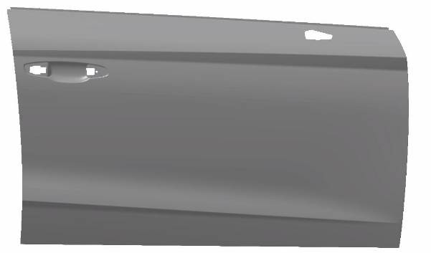

 |  |  |  | Realizar medición cada dos meses al mes o después de una intervencion significativa

7.00

 |  |  | 6.00

FALZFLALNCH LAUT METHODENPLAN

FERTIGFALZEN STRACK
 |  | AUTOR ÁNALISIS
 |  | FECHA ÁNALISIS |  | Realizar análisi cada dos semanas o después de una intervencion significativa
 |  | 6F0.831.112 | DAT XXX
 |  | 6F0.831.312 | DAT XXX

 | Colocar foto general de toda la cuna y fotos de detalle de cada zona de la cuna
 | La valoracion la da el jefe de obra con OK o NO OK por zonas

9 |  |  |  |  | 26

10 |  |  |  |  | 27

11 |  |  |  |  | 28

FERTIGFALZEN STRACK
 |  |  |  |  | 29
 |  |  |  |  | 30
12
 |  |  |  |  | 31
13
 |  |  |  |  | 32
14

15 |  |  |  |  | 33

16 |  |  |  |  | 34

17 |  |  |  |  | 35

NIEDERHALTER STRACK
 |  | AUTOR ÁNALISIS
 |  | FECHA ÁNALISIS |  | Realizar análisi cada dos semanas o después de una intervencion significativa
 |  | 6F0.831.112 | DAT XXX
 |  | 6F0.831.312 | DAT XXX

 | Colocar fotos del conjunto por zonas del pisado.
 | La valoracion la da el jefe de obra con OK o NO OK por zonas

9 |  |  |  |  | 26

10 |  |  |  |  | 27

11 |  |  |  |  | 28

NIEDERHALTER STRACK
 |  |  |  |  | 29
 |  |  |  |  | 30
12
 |  |  |  |  | 31
13
 |  |  |  |  | 32
14

15 |  |  |  |  | 33

16 |  |  |  |  | 34

17 |  |  |  |  | 35

